상품제안서
종이화일/홀더[크라프트/투포켓/독판] | 상품코드: F21554

 |  |  |  |  |  |  | 02-412-0044 | www.easy1.co.kr
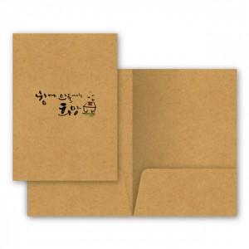

【상세/제작정보】

【인쇄/포장옵션】 | 실크, 풀칼라 / 포장불가능

【공급단가】 | 수량 | 1,000~ | 2,000~ | 3,000~ | 5,000~ | 10,000~
*VAT별도 | 단가 | 1,090원 | 1,050원 | 1,010원 | 970원 | 930원

【상품 URL】 | https://dev.easy1.co.kr:443/src/goods_detail.php?gdno=21554

